ORDEN PARA FABRICAR
 | NOMBRE DEL PROYECTO: | (PO BS112425-A Z LYNDA YORK)
 | NO. COTIZACION=
 | QUIEN COTIZO:
 | CONTACTO CLIENTE:
 | TOTAL $:

Item # | Fabric Name | ESTILO | TIPO | PR, PNL, OSP | % FULLNESS | AREA O CUARTO | ANCHO FINAL | LARGO FINAL | RETORNO | PIN SETTING | STARTING SPACE
 |  |  |  |  |  |  |  |  |  |  |  | NOTAS

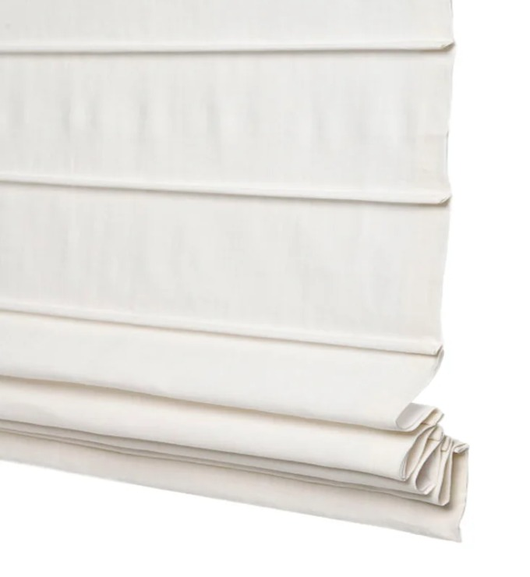
1
2
3
4
5
6
7
8
9
10

1 | FRONT PLEATED ROMAN SHADE, CORDLESS- , IM (MEC. POR DETRAS) VALANCE POR DETRAS 34.5" X 43.5" WITH BO (LIGHT FILTERING-CHAWALA IVORY DECKING - 94")
1 | FRONT PLEATED ROMAN SHADE, CORDLESS- , IM (MEC. POR DETRAS) VALANCE POR DETRAS 34.5" X 45.625" WITH BO (LIGHT FILTERING-CHAWALA IVORY DECKING - 94")
1 | FRONT PLEATED ROMAN SHADE, CORDLESS- , IM (MEC. POR DETRAS) VALANCE POR DETRAS 46.75" X 58" WITH BO (LIGHT FILTERING-CHAWALA IVORY DECKING - 94")

